エンゲージ
型番 | 画像
 | 初期登録 | 正面 | ななめ | サイド |  | 初期登録文章
e0001 | 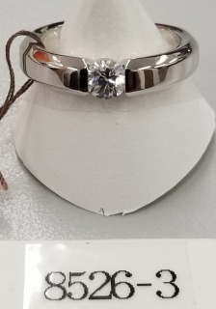 |  |  |  | シンプル | 重厚なアームで中心のダイヤをしっかり挟み込むようなデザイン。引っ掛かりのない形状ですので普段使いにも適したアイテムです。
e0002 | 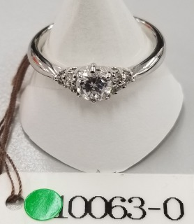 |  |  |  | サイドメレ | 両サイドに３ピースずつセッティングされたメレダイヤが、ゴージャス感を演出するデザイン。程よい太さのアームが安心感を与えてくれます。
e0003 | 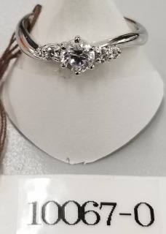 |  |  |  | サイドメレ | やさしくカーブしつつも重婚感もあるアームが安心感を与えるデザイン。6本の爪でしっかしセッティングされたセンターのダイヤモンドに可愛くあしらわれたサイドのメレダイヤが花を添えます。
e0004 | 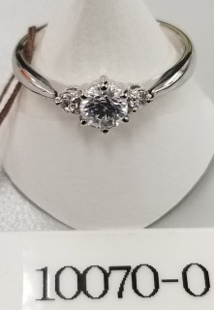 |  |  |  | サイドメレ | 中心のダイヤの両サイドにメレダイヤがあしらわれた王道デザイン。飽きのこないデザインが長く愛され続けている理由です。
e0005 | 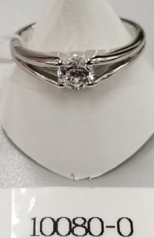 |  |  |  | シンプル | センターのダイヤモンドを腕と同じ高さにすることで、引っ掛かりが無く普段使いのしやすいデザイン。腕をY字にして空間をつくることで重厚感を抑え、厚みのある腕でも軽やかな印象を与えます。
e0006 | 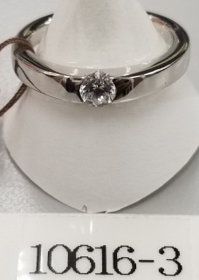 |  |  |  | シンプル | ソリッドなデザインが洗練された女性の雰囲気を醸し出します。センターのダイヤモンドを引っ掛かりなくセッティングすることで、普段使いにもおすすめしたいデザインです。
e0007 | 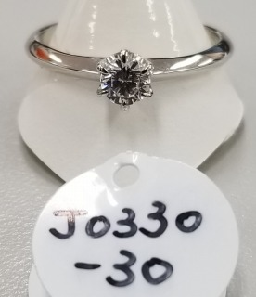 |  |  |  | シンプル | 王道のソリティアセッティング。長年愛され続ける飽きの来ないデザインは、これからずっと寄り添い続ける指輪に最適です。
e0008 | 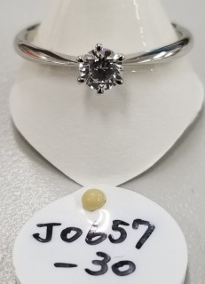 |  |  |  | シンプル | 王道のソリティアセッティングと細身な腕のバランスが美しいデザイン。中心に向かって絞られた腕がセンターのダイヤモンドをひときわ大きく見せます。
e0009 | 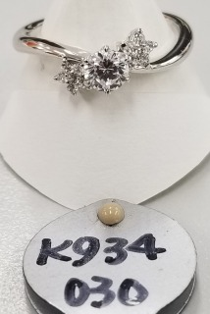 |  |  |  | サイドメレ | サイドに星形にセッティングされたメレダイヤが可愛らしいデザイン。細めでしなやかにカーブする腕が、可憐な印象を与えます。
e0010 | 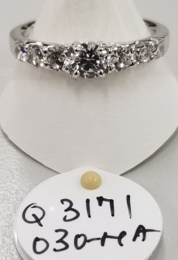 |  |  |  | ラグジュアリー | サイドにも大き目なダイヤを埋め込んだゴージャスなデザイン。圧倒的な存在感を放ち、周囲の視線を釘付けにさせます。
e0011 | 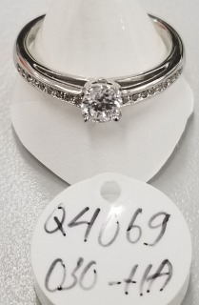 |  |  |  | サイドメレ | 繊細にバランスよくセッティングされたメレダイヤが中心のダイヤを引き立てます。アームを2段構えにすることで強度を保ちつつ軽やかさを感じられるデザイン。
e0012 | 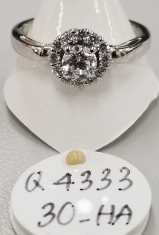 |  |  |  | ラグジュアリー | メレダイヤをふんだんに使いゴージャスに指本を飾るエンゲージリング。円形に取り巻いたメレダイヤが浮かび上がるようにセッティングされたセンターストーンをより引き立てます。
e0013 | 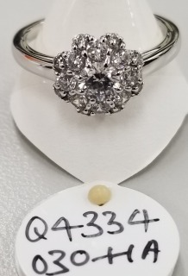 |  |  |  | ラグジュアリー | ドーム状にあしらわれたメレダイヤが圧巻のデザイン。ひときわ目を引く煌びやかな存在感。
e0014 | 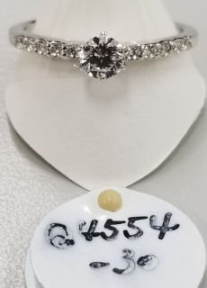 |  |  |  | ラグジュアリー | ラグジュアリーなエンゲージリングの王道デザイン。バランスよくセッティングされたシンプルかつゴージャスにセンターのダイヤモンドを引き立てます。
e0015 | 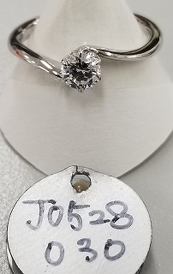 |  |  |  | シンプル | 細身で流線形のアームがしなやかな印象を与えるデザイン。シンプルでありながら立体的なフォルムが指のラインを美しく演出します。
e0016 | 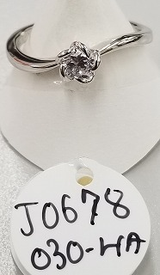 |  |  |  | シンプル | 5枚の花びらがダイヤをやさしく包み込むような可愛らしいデザイン。流れるようなアームが女性のしなやかさを演出します。
e0017 | 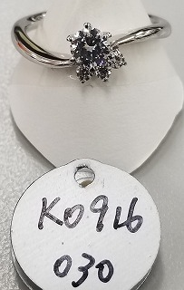 |  |  |  | サイドメレ | 流線型のアームとメレダイヤのバランスが美しいデザイン。ひととは違うデザインがお好みの方へ。
e0018 | 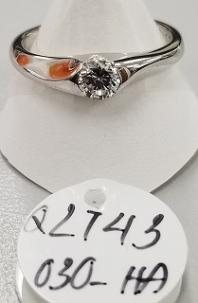 |  |  |  | シンプル | 厚めの腕にダイヤを埋め込むようにセッティングすることで、引っ掛かりを無くし普段使いをしやすくしたデザイン。ちょっとしたお出かけにも身につけて行きやすい、アクティブな方におすすめのデザインです。
e0019 | 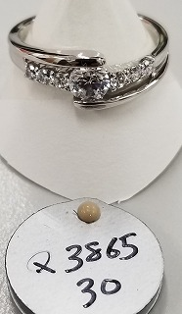 |  |  |  | サイドメレ | センターのダイヤモンドを中心とした点対称のデザイン。センターのダイヤをしっかり包み込むような形状と、腕に施された大き目なメレダイヤがゴージャス感を与えます。
e0020 | 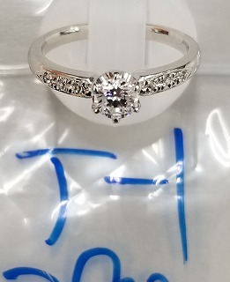 |  |  |  | サイドメレ | センターのダイヤが6本の爪でしっかりセッティングされた安心感のあるデザイン。重厚感がある一方で、アーム部分に施された細かいメレダイヤの装飾が華やかなイメージを醸し出します。
e0021 | 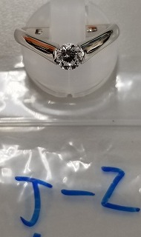 |  |  |  | シンプル | シンプルかつ重厚なイメージを与えるデザイン。程よい重要感がある一方で、V字のシルエットには指を長く見せる視覚的効果があります。
e0022 | 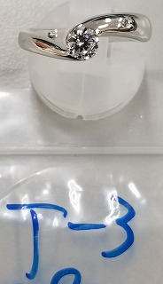 |  |  |  | サイドメレ | 重厚感のあるアシンメトリーなデザイン。アーム部分はしっかりとしていますが、ピンポイントで埋め込まれたメレダイヤが女性の可愛らしさを演出します。
e0023 | 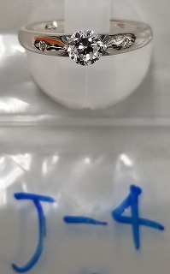 |  |  |  | サイドメレ | アームが太目で実際に着けるとそれなりの重量感がありますが、サイドから見るとダイヤのシルエットが素敵です。
e0024 | 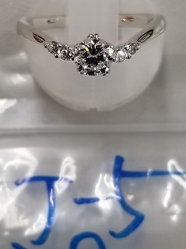 |  |  |  | サイドメレ | ゆるやかなV字ラインが指を綺麗に見せるデザイン。星のような5本爪セッティングも珍しい。
e0025 | 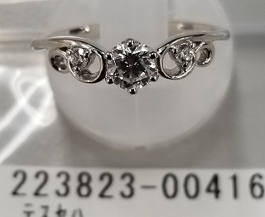 |  |  |  | サイドメレ | 流線型のかわいらしいフォルムが印象的なデザイン。両サイドにあしらわれたメレダイヤが、かわいらしさの中ににも優雅さを感じさせます。
e0026 | 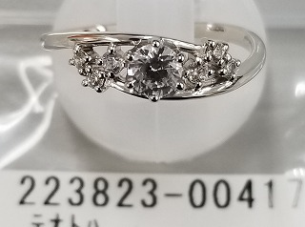 |  |  |  | サイドメレ | 夜空の星のようにメレダイヤがちりばめられ、可愛らしさとゴージャスさが共存するデザイン。センターのダイヤを低めにセッティングすることで普段使いもしやすくなり、気軽に連れ出したくなるデザインです。
e0027 | 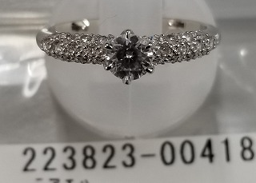 |  |  |  | ラグジュアリー | パヴェ状に贅沢にメレダイヤがあしらわれたデザイン。指元をひときわゴージャスに彩ります。
e0028 | 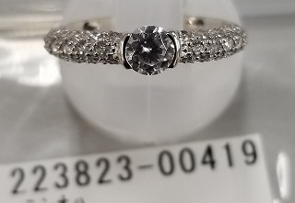 |  |  |  | ラグジュアリー | パヴェ状に贅沢にメレダイヤがあしらわれたデザイン。センターのダイヤをしっかり包むような特徴的なセッティング。
e0029 | 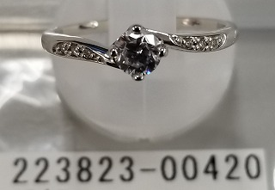 |  |  |  | サイドメレ | メレダイヤのグラデーションと立体的なフォルムが特徴的なデザイン。エレガントでもカジュアルでも幅広く使えるマルチプレイヤーです。
e0030 |  |  |  |  | サイドメレ | アームのレールがそのままセンターのダイヤを留める個性的なセッティング。使いやすさとラグジュアリー感が共存するデザイン。
e0031 | 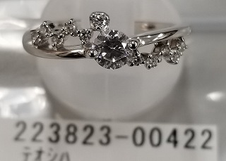 |  |  |  | サイドメレ | 星座のようにランダムにセッティングされたメレダイヤが美しいデザイン。
e0032 | 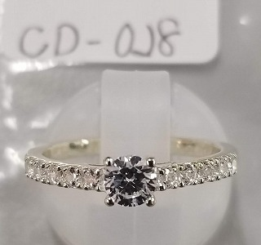 |  |  |  | ラグジュアリー | 王道のエタニティタイプのアームがゴージャス感を演出しつつ、あえてエッジを残した側面のデザインが洗練された印象を与えます。
e0033 | 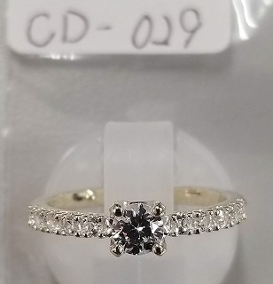 |  |  |  | ラグジュアリー | センターのダイヤはトレンドの4本爪セッティング。王道のエタニティアームとトレンドの融合したデザイン。
e0034 | 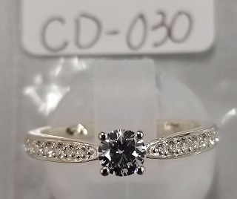 |  |  |  | サイドメレ | 両サイドにあしらわれたメレダイヤが華やかな印象を与えつつも、センターに向かって絞られたアームが繊細で華奢な指先を演出してくれます。
e0035 | 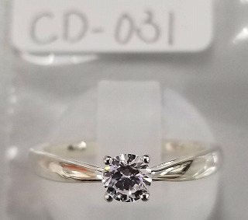 |  |  |  | シンプル | 王道のシンプルなデザインながら、流行の4プロングセッティングを取り入れた繊細なデザイン。中心に向かって絞られた腕がセンターのダイヤモンドをひときわ大きく目立たせます。
e0036 | 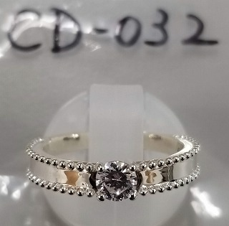 |  |  |  | シンプル | 重厚感がありつつサイドのスタッズとアームの鏡面のバランスが秀逸なデザイン。存在感抜群です。
e0037 | 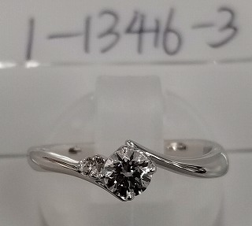 |  |  |  | サイドメレ | 洗練された華奢なフォルムとしなやかなカーブが印象的なデザイン。センターのダイヤに寄り添うようにセッティングされた一粒のメレーダイヤが特別感を演出します。
e0038 | 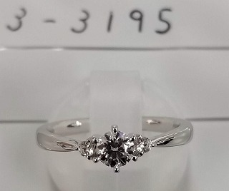 |  |  |  | サイドメレ | 長年愛され続ける王道デザイン。センターに向かって絞られた腕が中心のダイヤをより大きく見せ、サイドにセッティングされたメレダイヤがより華やかな印象を与えます。やはり愛され続けるには訳があります。
e0039 | 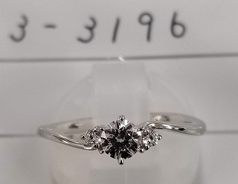 |  |  |  | サイドメレ | 細身でしなやかにカーブするアームが印象的なデザイン。両サイドに添えられたメレダイヤがフェミニンな雰囲気を醸し出します。
e0040 | 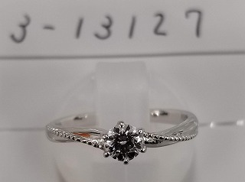 |  |  |  | シンプル | やさしくひねられた腕と繊細に施されたミルグレインが特徴的なデザイン。クラシカルな雰囲気でカジュアル使いにもお勧めのアイテムです。
e0041 | 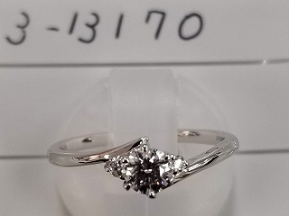 |  |  |  | サイドメレ | 優しいカーブの腕と、センターのダイヤモンドに花を添えるようにセッティングされたメレダイヤのバランスが美しいデザイン。しなやかな女性をイメージさせる洗練されたデザインです。
e0042 | 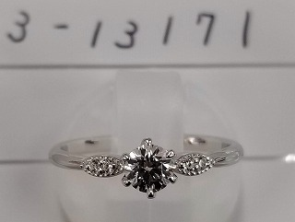 |  |  |  | サイドメレ | 細身のアームとサイドにセッティングされメレダイヤのバランスが美しいデザイン。メレダイヤを囲む細かなミルが優しい雰囲気を演出します。
e0044 | 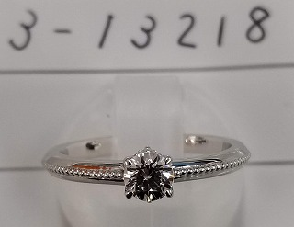 |  |  |  | シンプル | シンプルながらもアームに施されたミルグレイン加工がアンティーク調の雰囲気を醸し出します。カジュアルに普段使いも楽しみたい方にお勧めのデザインです。
e0045 | 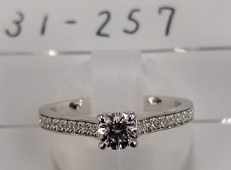 |  |  |  | サイドメレ | エレガントさとゴージャスさを兼ね備えたデザイン。あえて平面的にした側面のシャープなフォルムが大人っぽさを演出します。
e0046 | 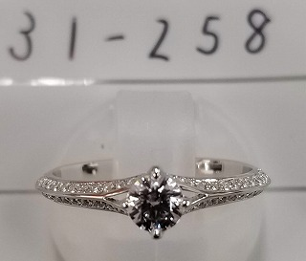 |  |  |  | ラグジュアリー | アームの上下に細かく散りばめられたメレダイヤが、ゴージャスさと繊細さを感じさせるデザイン。台座の下部にもメレダイヤがあしらわれたデザイン性の高いリングです。
e0047 | 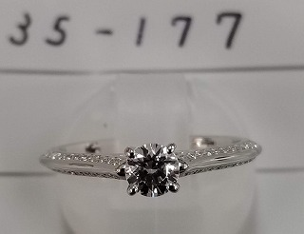 |  |  |  | ラグジュアリー | 細かくセッティングされたメレダイヤが煌びやかかつ繊細にセンターのダイヤを引き立てます。あえてアームの側面にメレダイヤを斜めにセッティングすることで、正面と側面で違った印象を与えます。
e0048 | 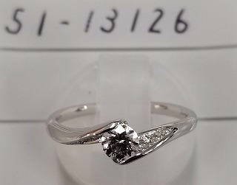 |  |  |  | サイドメレ | 流線型のアームがダイヤをそのまま包み込むような特徴的なデザイン。立体的な局面に埋め込まれたメレダイヤが華やかさを添えます。
e0049 | 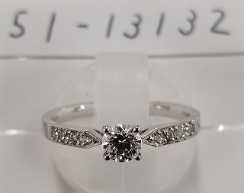 |  |  |  | サイドメレ | 洗練されたシャープなフォルムが大人の女性を印象付けるデザイン。一方でアームにあしらわれたメレダイヤがカジュアル管を演出し、普段使いとしても楽しめます。
e0050 | 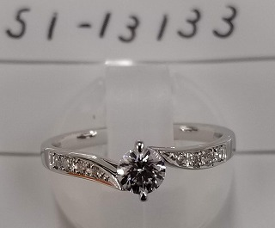 |  |  |  | サイドメレ | 流線形の柔らかなイメージと、平面的なソリッドなイメージを合わせ持った秀逸なデザイン。普段使いとしてカジュアルにも使いやすいデザインです。
e0051 | 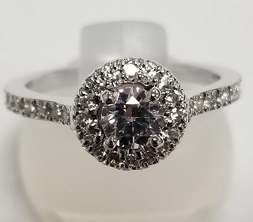 |  |  |  | ラグジュアリー | ラグジュアリーデザインの代表格。ふんだんにあしらわれたメレダイヤが指輪全体をひときわ大きく輝かせます。
e0052 | 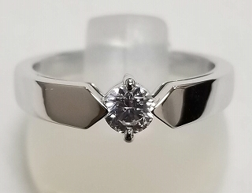 |  |  |  | シンプル | ソリッド感を極めた美しいデザイン。鏡面状に仕上げられ重厚感さえ感じるフォルムが、唯一無二の存在感を放ちます。
e0053 |  |  |  |  | サイドメレ | アームに施されたチェック模様が特徴的なデザイン。重厚感を持ちつつも丸みのあるフォルムで、指元を華やかに彩ります。
e0054 |  |  |  |  | ラグジュアリー | 細身なエタニティタイプのアームと王道のサイドメレセッティングを合わせた贅沢なデザイン。
e0055 |  |  |  |  | ラグジュアリー | 丸みを帯びたスクエア型の輪郭が特徴的なデザイン。アームにちりばめられた無数のメレダイヤが豪華さと繊細さを演出します。
e0056 |  |  |  |  | シンプル | 細身のアームに施された凹凸が独特な風合いを演出。無機質なダイヤモンドと手作り感のあるアームのがギャップが秀逸なデザイン。
e0057 |  |  |  |  | シンプル | ダイヤの円周とアームに施された球体デザインが柔らかい印象を与える。センターのダイヤを取り巻くことでボリューム感も増します。
e0058 | 
e0059 |  |  |  |  | シンプル | 正面からのシンプルな印象に反して、側面からのアンティーク調なシルエットが印象的。変化を楽しめるデザインです。
e0060 |  |  |  |  | サイドメレ | 正面は王道のサイドメレデザイン。それを横から見ると芸術的な蔦模様のような透かしが現れる、表情の変化を見せるデザイン。
e0061 |  |  |  |  | サイドメレ | センターは王道の6本爪セッティング。柔らかく捻られたのアームにメレダイヤとミルグレイン加工が施され煌びやかな印象を与えるデザイン。
e0062+663:65 |  |  |  |  | シンプル | 反り立った腕がセンターのダイヤを包み込む。ほどよい重厚感と存在感が着けるものに喜びを与えます。
e0063 |  |  |  |  | シンプル | 流線型の細身なアームがセンターのダイヤモンドを際立たせる美しいデザイン。
e0064 |  |  |  |  | サイドメレ | V字のラインが指をすっきり見せます。控え目に添えられたメレダイヤが指元に可愛らしい印象を与えます。
e0065 |  |  |  |  | ラグジュアリー | センターのダイヤからなだらかに流れ落ちるようなエタニティラインが秀逸なデザイン。
e0066 |  |  |  |  | ラグジュアリー | 重厚感のあるエタニティタイプのアームがセンターのダイヤを持ち上げるように際立たせる。
e0067 |  |  |  |  | サイドメレ
e0068 |  |  |  |  | シンプル
e0069
e0070
e0071
e0072

